Table 44
autonome.
GESTIONE DEL BILANCIO a) Avanzo di competenza (+) / Disavanzo di competenza (-) b) Risorse accantonate stanziate nel bilancio dell’esercizio N (+)(8) c) Risorse vincolate nel bilancio (+)(9) | 9.959.080,33 26.350,33 8.284.934,35
d) Equilibrio di bilancio (d=a-b-c) | 1,647,795.65
(1) Per "Utilizzzo avanzo" si intende l'avanzo applicato al bilancio: indicare l'importo dello stanziamento definitivo di bilancio. (2) Indicare l'importo iscritto in entrata del conto del bilancio alla corrispondente voce riguardante il fondo pluriennale vincolato. (3) Corrisponde alla prima voce del conto del bilancio spese. Non comprende il disavanzo da debito non contrato delle Regioni e delle Province (4) Inserire solo l'importo del disavanzo da debito autorizzato e non contratto ripianato nel corso dell'esercizio attraverso l'accensione dei prestiti. (5) Indicare la somma degli stanziamenti riguardanti il corrispondente fondo pluriennale vincolato di spesa inscritti nel conto del bilancio (FPV corrente, FPV c/capitale o FPV per partite finanziarie). (6) Indicare l'importo dello stanziamento definitivo di bilancio. (7) Solo per le regioni. Il disavanzo da debito autorizzato e non contratto formatosi nell'esercizio non può avere un importo superiore a quello del disavanzo dell'esercizio e non rileva ai fini dell'equilibrio di bilancio di cui all’articolo 1, comma 821 della legge n. 145 del 2018. (8) Inserire il totale della colonna c) dell'allegato a/1 “Elenco analitico delle risorse accantonate nel risultato di amministrazione” al netto dell'accantonamento al Fondo anticipazioni di liquidità, già considerato ai fini della determinazione dell'avanzo/disavanzo di competenza. (9) Inserire l'importo della prima colonna della riga n) dell'allegato a/2 “Elenco analitico delle risorse vincolate nel risultato di amministrazione”. (10) Inserire il totale della colonna d) dell'allegato a/1 “Elenco analitico delle risorse accantonate nel risultato di amministrazione” al netto dell'accantonamento al Fondo anticipazioni di liquidità, già considerato ai fini della determinazione dell'avanzo/disavanzo di competenza.
GESTIONE DEGLI ACCANTONAMENTI IN SEDE DI RENDICONTO d) Equilibrio di bilancio (+) / (-) e) Variazione accantonamenti effettuata in sede di rendiconto (+) / (-)(10) | 1.647.795,65 39.872,39
f) Equilibrio complessivo (f=d-e) | 1,607,923.26

Table 168
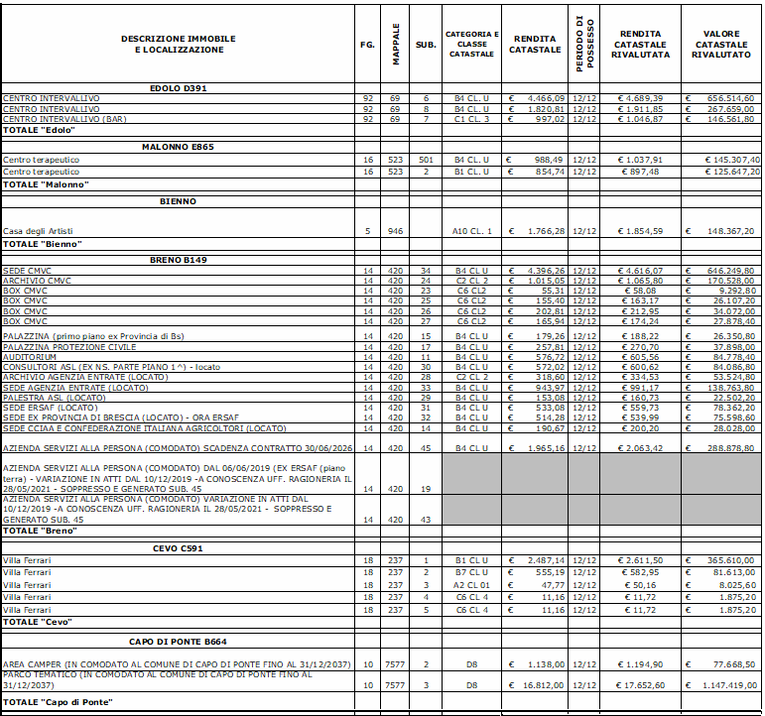
RAGIONI PERSISTENZA DEI RESIDUI ATTIVI E PASSIVI
Residui passivi
 | 2016 e precedenti | 2017 | 2018 | 2019 | 2020 | 2021 | Totale
Titolo 1 | 397,579.05 | 32,172.39 | 89,286.88 | 224,461.24 | 444,647.41 | 2,342,292.04 | 3,530,439.01
Titolo 2 | 427,761.74 | 427,835.17 | 204,302.99 | 605,693.32 | 3,266,017.13 | 4,265,667.75 | 9,197,278.10
Titolo 3 | 0.00 | 0.00 | 0.00 | 0.00 | 0.00 | 0.00 | 0.00
Titolo 4 | 0.00 | 0.00 | 0.00 | 0.00 | 0.00 | 0.00 | 0.00
Titolo 7 | 365,529.10 | 45,414.52 | 71,325.27 | 70,063.91 | 71,812.00 | 163,329.95 | 787,474.75
Totale | 1,190,869.89 | 505,422.08 | 364,915.14 | 900,218.47 | 3,782,476.54 | 6,771,289.74 | 13,515,191.86
Motivazioni della persistenza
Il servizio finanziario ha trasmesso a tutti i servizi le schede contenenti l'elenco dei residui da analizzare e comunicare se, da mantenere, da reimputare, da eliminare.
I residui mantenuti hanno il titolo giuridico per la loro conservazione.
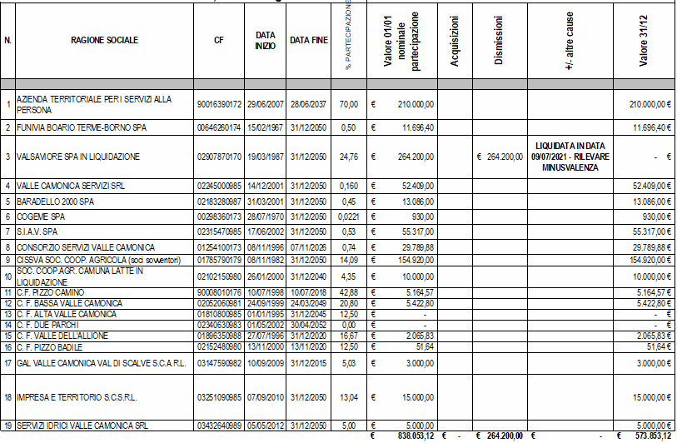
In allegato l’elenco dei residui passivi divisi per anno.

Table 192
autonome.
GESTIONE DEL BILANCIO a) Avanzo di competenza (+) / Disavanzo di competenza (-) b) Risorse accantonate stanziate nel bilancio dell’esercizio N (+)(8) c) Risorse vincolate nel bilancio (+)(9) | 989.846,35 0,00 0,00
d) Equilibrio di bilancio (d=a-b-c) | 989,846.35
(1) Per "Utilizzzo avanzo" si intende l'avanzo applicato al bilancio: indicare l'importo dello stanziamento definitivo di bilancio. (2) Indicare l'importo iscritto in entrata del conto del bilancio alla corrispondente voce riguardante il fondo pluriennale vincolato. (3) Corrisponde alla prima voce del conto del bilancio spese. Non comprende il disavanzo da debito non contrato delle Regioni e delle Province (4) Inserire solo l'importo del disavanzo da debito autorizzato e non contratto ripianato nel corso dell'esercizio attraverso l'accensione dei prestiti. (5) Indicare la somma degli stanziamenti riguardanti il corrispondente fondo pluriennale vincolato di spesa inscritti nel conto del bilancio (FPV corrente, FPV c/capitale o FPV per partite finanziarie). (6) Indicare l'importo dello stanziamento definitivo di bilancio. (7) Solo per le regioni. Il disavanzo da debito autorizzato e non contratto formatosi nell'esercizio non può avere un importo superiore a quello del disavanzo dell'esercizio e non rileva ai fini dell'equilibrio di bilancio di cui all’articolo 1, comma 821 della legge n. 145 del 2018. (8) Inserire il totale della colonna c) dell'allegato a/1 “Elenco analitico delle risorse accantonate nel risultato di amministrazione” al netto dell'accantonamento al Fondo anticipazioni di liquidità, già considerato ai fini della determinazione dell'avanzo/disavanzo di competenza. (9) Inserire l'importo della prima colonna della riga n) dell'allegato a/2 “Elenco analitico delle risorse vincolate nel risultato di amministrazione”. (10) Inserire il totale della colonna d) dell'allegato a/1 “Elenco analitico delle risorse accantonate nel risultato di amministrazione” al netto dell'accantonamento al Fondo anticipazioni di liquidità, già considerato ai fini della determinazione dell'avanzo/disavanzo di competenza.
GESTIONE DEGLI ACCANTONAMENTI IN SEDE DI RENDICONTO d) Equilibrio di bilancio (+) / (-) e) Variazione accantonamenti effettuata in sede di rendiconto (+) / (-)(10) | 989.846,35 0,00
f) Equilibrio complessivo (f=d-e) | 989,846.35

Table 207
COMUNITA MoNTANA DI VALLE CAMONICA Breno (BS)
Relazione dell’organo di revisione sulla proposta di deliberazione consiliare del rendiconto della gestione — sullo schema di rendiconto | 202
L'ORGANO DI REVISIONE

DOTT. DANIELE QUINTO

Sommario
INTRODUZIONE 4 CONTO DEL BILANCIO 5 Premesse e verifiche 5 Gestione Finanziaria 6 Fondo di cassa 6 Il risultato di competenza, l'equilibrio di bilancio e quello complessivo 7 Conciliazione tra risultato della gestione di competenza e il risultato di amministrazione 8 Evoluzione del Fondo pluriennale vincolato (FPV) nel corso dell'esercizio 2021 13 Risultato di amministrazione 15 ANALISI DELLA GESTIONE DEI RESIDUI 16 Fondo crediti di dubbia esigibilità 17 Fondo anticipazione liquidità 17 Fondi spese e rischi futuri 17 ANALISI INDEBITAMENTO E GESTIONE DEL DEBITO 18 VERIFICA OBIETTIVI DI FINANZA PUBBLICA 20 ANALISI DELLE ENTRATE E DELLE SPESE 20 SERVIZI CONTO TERZI E PARTITE DI GIRO

COMUNITA MONTANA DI VALLE CAMONICA Organo di revisione Verbale n. 17 del 19 aprile 2022
RELAZIONE SUL RENDICONTO 2021 L’Organo di revisione ha esaminato Io schema di rendiconto dell’esercizio finanziario per l’anno 2021, unitamente agli allegati di Iegge, e la proposta di deliberazione consiliare del rendiconto della gestione 2021 operando ai sensi e nel rispetto: — del d.lgs. 18 agosto 2000, n. 267 «Testo unico delle leggi sull’ordinamento degli enti locali»; — del d.lgs. 23 giugno 2011 n.118 e dei principi contabili 4/2 e 4/3; — degli schemi di rendiconto di cui all’allegato 10 al d.lgs.118/2011; — dello statuto deII’Ente e deì regolamento di contabilità; — dei principi di vigilanza e controllo dell’organo di revisione degli enti locali approvati dal Consiglio nazionale dei dottori commercialisti ed esperti contabili; presenta l'allegata relazione sulla proposta di deliberazione della Giunta Esecutiva del rendiconto della gestione e sullo schema di rendiconto per l’esercizio finanziario 2021 della Comunità Montana di Valle Camonica che forma parte integrante e sostanziale del presente verbale.
Breno, lì 19 aprile 2022 L’Organo di revisione DOTT. DANIELE QUINTO

Table 209
Gestione Flnanziaria
L’Organo di revisione, in riferimento alla gestione (inanziaria, rileva e attesta che: Fondo di cassa Il fondo di cassa al 31/12/2021 risultante dal conto del Tesoriere corrisponde alle risultanze delle scritture contabili dell'Ente.
Fondo di cassa al 31 diceinbi’e 2021 (da conto del Tesoriere) |  | C 4.643.579,15
Fondo di cassa al 31 dicembre 2021 (da sci’itture conta bili) |  | € 4.643.579, 15
Nell’ultimo triennio, l'andamento della consistenza del fondo di cassa fìnale è il seguente
 | 2019 |  | 2020 | 2021
Fondo cassa complessivo al 11.12 | € 930,047.24 |  | € 2,472,050.17 | C 4.645.579,15

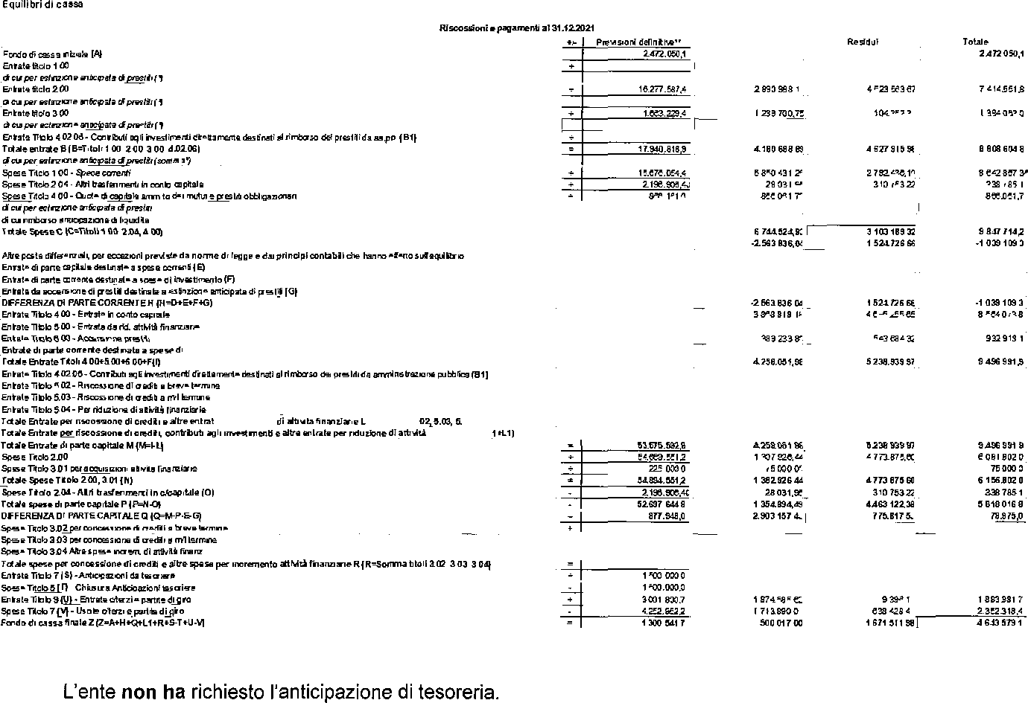
L’ente non ha cassa vincolata. Sono stati verificati gli equilibri di cassa:

Table 216
Il FPV in spesa c/capitale è stato attivato in presenza di entrambe le seguenti condizioni: entrata esigibile e tipologia di spesa rientrante nelle ipotesi di cui al punto 5.4 del principio applicato della contabilità finanziaria così come modificato dal DM 1º marzo 2019. La re-imputazione degli impegni, secondo il criterio deII'esigibiIità, coperti dal FPV determinato alla data del 1º gennaio 2021, è conforme all'evoluzione dei cronoprogrammi di spesa. L'alimentazione del Fondo Pluriennale Vincolato di parte capitale è la seguente:
 | 2019 |  | 2020 | 2021
Fondo pluriennale vincolato c/capitale accantonato al 31.12 | € 140,019.74 |  | t | C492.033,24
- di cui FPV alimentato da entrate vincolate e destinate investimenti accertate in c/competenza | £ 140.019,74 |  | £ | C 4fi2.033,24
- di cui FPV alimentato da entrate vincolate e destinate investimenti accertate in anni precedenti
- di cui FPV da riaccertamento straordinario
- di cui FPV da impegno di competensa parte conto capitale riguardanti gli incentivi per le funzioni tecniche di cui all’articolo 113 del d.lgs. 50 del 2016
- di cui FPV da riaccertamento ordinario dei residui per somme art. 106 DL 34/2020 e art. 39 DL 104/2020 | *°°
In sede di rendiconto 2021 il FPV è stato attivato per le seguenti tipologie di spese corfenti: FPV s esa corrente
Salario accessorio e premiante Trasferimenti correnti Incarichi a legali Altri incarichi |  | Voci di spesa |  |  | Importo 74.600,00
’” specificare
Altre spese finanziate da entrate vincolate di parte corrente Altro(””) _ Totale FPV 2021 spesa corrente Relazione delI'Organo di Revisione — Rendiconto 2021 |  |  |  |  |  | 43.692,92 118.292,92 14

Table 224
RAPPORTS CON ORGANISMS PARTECIPA TI
Verifica rapporti di debito e credito con i propri enti strumentali e le società controllate e partecipate Crediti e debiti reciproci L'Organo di revisione, ai sensi dell'art.11, comma 6 lett. J del d.Igs.118/2011, ha verificato che è stata effettuata la conciliazione dei rapporti creditori e debitori tra l’Ente e gli organismi partecipati
SOCIETA' PARTECIPATE | credito del cuvc v/socletà | debito della società v/CMVC | d | debito della CHVC v/società | credito della società v/CMVC | diff. | Note
 | Residui Attivi | contabilitâ della società |  | Residui Passlvl | Contabllltà della società
AZIENDA TERRITORIALE PER I $ERVIZI ALU PERSONA | 31,830.18 | 0.00 | 31,830.18 | 348,800.59 | 0.00 | 348,800.59 | 1
FUNIVIA BOARIO TERME- BORNO SPA | O,OO | 0.00 | 0.00 | 5000000 | 0.00 | 50,000.00 | 1
S.I.A.V. SPA | 22,765.54 | 0.00 | 22,765.54 | 0.00 | 0.00 | 0.00 | 1
VALLE CAMONICA SERVIZI SRL | 0.00 | 0.00 | 0.00 | 0.00 | 0.00 | 0.00 | 3
BARADELLO 2000 SPA | 0.00 | 0.00 | 0.00 | 50,000.00 | 0.00 | 50,000.00 | fi
COGEME SPA | 0.00 | 0.00 | 0.00 | 0.00 | 0.00 | 0.00 | ß
¢0NS0RZI0 SERVIZI VALŁE CAMONICA | 0.00 | 0.00 | 0.00 | 0.00 | 0.00 | 0.00 | 3
CISSVA SOC. COOP. AGRICOLA (soci sowenton) | 0.00 | O,OO | 0.00 | Q,OO | 0.00 | 0.00 | 1
SOC. COOP.AGR. CAMUNA LATTE IN LIQUIDAZIONE | 0.00 | O,OO | 0.00 | 0.00 | 0,0Q | 0.00 | 3
GAL VALLE CAMONICA VAL DI SCALVE S.C.A.R.L. | 0.00 | 0,Q0 | 0.00 | 57,900.00 | 11,967.21 | 45,832.79 | 1
IMPRESA E TERRITORIO S.C.S.R.L. | O,OO | 0.00 | 0.00 | 0.00 | 0,O0 | 0.00 | 1
SERVIZI IDRICI VALLE CAMONICA SRL | 0.00 | 0.00 | 0.00 | 23,130.00 | 23,130.00 | 0.00 | 4
C.F. PIZZO CAMINO | 0.00 | 0.00 | 0.00 | 329,913.48 | 9,137.43 | 320,776.05 | 1
C. F. BASSA VALLE CAMONICA | 41,250.00 | 0.00 | 41,250.00 | 199,683.45 | 49,097.76 | 150,585.69 | 1
C. F. ALTA VALLE CAMONICA | O,OO | O,OO | 0.00 | 563,988.84 | 0.00 | 563,988.84 | 1
C.F. DUE PARCHI | 21,964.84 | 0.00 | 21,964.84 | J51.605,01 | 0.00 | 151,605.01 | 1
C.F. VALLE DELL’ALLIONE | 0.00 | 0.00 | 0.00 | 270,744.58 | 0.00 | 270,744.58 | 3
C.F. PIZZO BADILE | 52,671.01 | 0.00 | 52,671.01 | 158,422.92 | 0.00 | 158,422.92 | 3

Note:
1) asseverata dai rispettivi Organi di revisione e in mancanza dal legale rappresentante deII’enle
2) asseverata dal collegio Revisori del Comune
3) dati non ancora pervenuli / procedura in corso di definizione
4) la society ha comunicalo di non essere assoggettabile aII’adempimento
Relazione deII’Organo di Revisione — Rendiconto 2021 22
Esternallzzazlone del servlzl L’Ente, nel corso dell’esercizio 2021, non ha proceduto a esternalizzare alcun servizio pubblico locale o, comunque, non ha sostenuto alcuna spesa a favore dei propri enti e società partecipatJcontrollati, direttamente o indirettamente. Costltuzione dl società e acqulsto dl partecipazionl socletarle L’Ente, nel corso dell'esercizio 2021. non ha proceduto alla costituzione di una nuova/nuove società o all’acquisizione di una nuova/nuove partecipazioni societarie. Razionalizzazione perlodica delle parteclpazloni pubbliche L'Ente ha provveduto in data 27/12/2021 con deliberazione Assembleare n. 28 all'analisi dell'assetto complessivo di tutte le partecipazioni possedute, dirette e indireke, predisponendo, ove ne ricorrano i presupposti, un piano di riassetto per la Ioro razionalizzazione. Per le seguenti società è prevista la messa in liquidazione da attuare entro il 31/12/2022: IMPRESA E TERRITORIO Scarl Si ricorda che nel corso dell'esercizio 2021 si è conclusa la liquidazione della partecipata Valsaviore spa in liquidazione. L‘esito di tale ricognizione dovrà essere comunicato, con le modalità previste dall'art. 17 del D.L. 90/2014, convertito con modifìcazioni dalla Legge 114/2014, alla Sezione Regionale di controllo della Corte dei Conti. L'esito di tale ricognizione dovrà altresì essere comunicato, con le modalità previste dall’art. 17 del D.L. 90/2014, convertito con modificazioni dalla Legge 114/2014, alla struttura competente par ì’indirìzzo, i! controllo e il monitora 9gio prevista dall’art.15 del D.Lgs. 175/2016 presso il MEF entro il 13/05/2022.
Società che hanno consequlto perdite di esercizio Di seguito viene esposta la situazione delle società partecipate e dei Ioro ultimi tre risultati d'esercizio indistintamente da utili o perdite conseguite.
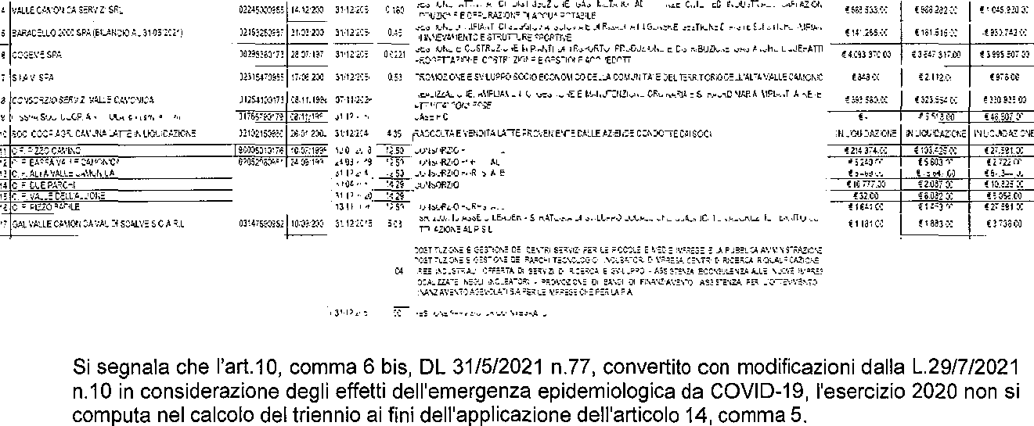
ELEN¢O SOCIETA’E CONSORZI PAftTECIrsiI 0AL> COMUNITA' MONTANA DI VALLE CAMONICA

Table 225
Ulteriori controlli in materia di organismi partecipati Infine, l’Organo di revisione dà atto che i dati inviati dagli enti alla banca dati del Dipartimento del Tesoro sono congruenti con le informazioni sugli organismi partecipati allegate alla relazione sulla gestione.
STATO PATRIMONIALE
Nello stato patrimoniale sono rilevati gli elementi dell'attivo e del passivo, nonché le variazioni che gli elementi patrimoniali hanno subito per effetto della gestione. I valori patrimoniali al 31/12/2021 e le variazioni rispetto all‘ anno precedente sono così rilevati:
 | 2021 |  | 2020
TOTALE ATTIVO/PASSIVO | 50,750,055.06 |  | 47,616,773.55
PATRIMONIO NETTO | 21,537,174.09 |  | 21.309.702,11 C
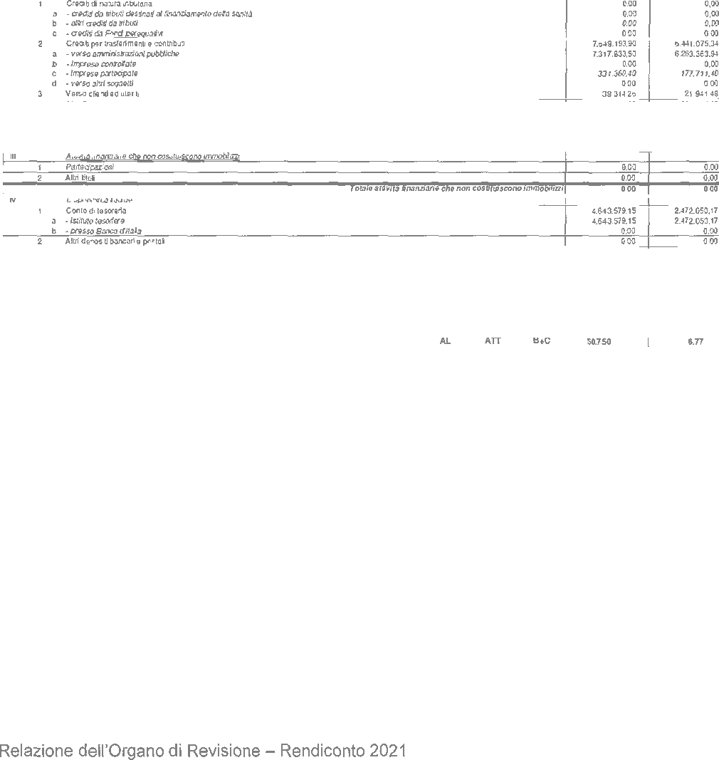
IMMOBILIZZAZIONI | 25,990,746.27 |  | 26.681.621,97 C
DEBITI DI FINANZIAMENTO | 11,162,300.68 |  | 11,477,835.09
Il fondo svalutazione crediti pari a euro 306.508,08 è stato portato in detrazione delle voci di credito. Le immobilizzazioni finanziarie riferite alle partecipazioni sono state valutate al costo di acquisto. Il fondo perdite società partecipate (fondo rischi e oneri) è calcolato nel rispetto del punto 6.4.a del principio contabile applicato 4/3 (C. 7.931,70).
Per quanto concerne l’obbligo di aggiornamento degli inventari si segnala:
Inventario di settore |  | Ultimo anno di aggiornamento (2021)
Immobilizzazioni immateriali |  | 174,934.16
Immobilizzazioni materiali di cui: |  | 25,241,958.99
- inventario dei beni immobili |  | 5.087. 050,31
- inventario dei beni mobili |  | 20. f54.908, 68
Immobilizzazioni finanziarie |  | 573,853.12
Rimanenze |  | 0.00
L’ente si è dotato di idonee procedure contabili per la compilazione e la tenuta dell'inventario: esistono rilevazioni sistematiche ed aggiornate sullo stato della effettiva consistenza del patrimonio dell‘ente. Il saldo IVA è pari a ' 0,00. E’ in corso di predisposizione la dichiarazione IVA. È stata verificata la corrispondenza del saldo patrimoniale al 31/12/2021 delle disponibilità liquide con le risultanze del conto del tesoriere, degli altri depositi bancari e postali; il conto di tesoreria al 31/12/2021 ammonta a . 4.643.579,15.
STATO PATRIMONIALE - ATTIVO

Table 226
STATO PATRIMONIAL E - PASSIVO

Nel conto economico della gestione sono rilevati i componenti positivi e negativi secondo criteri di competenza economica. Il conto economico evidenzia un utile di C. 227.471,98 (nel 2020 . 105.607,49). I proventi da partecipazione indicati tra i proventi finanziari per euro 2.027,55, si riferiscono alle seguenti partecipazioni:
societa | % dl partecipazione | Proventi
COGEME S.P.A. | 0.0221 | 435.00 €
VALLE CAMONICA SERVIZI S.R.L. | 0.16 | 542.55 €
CONSORZIO SERVIZI VALLE CAMONICA | 0.74 | 1.050.00 E
Le quote di ammortamento sono state determinate sulla base dei coefficienti indicati al punto 4.18 del principio contabile applicato 4/3.
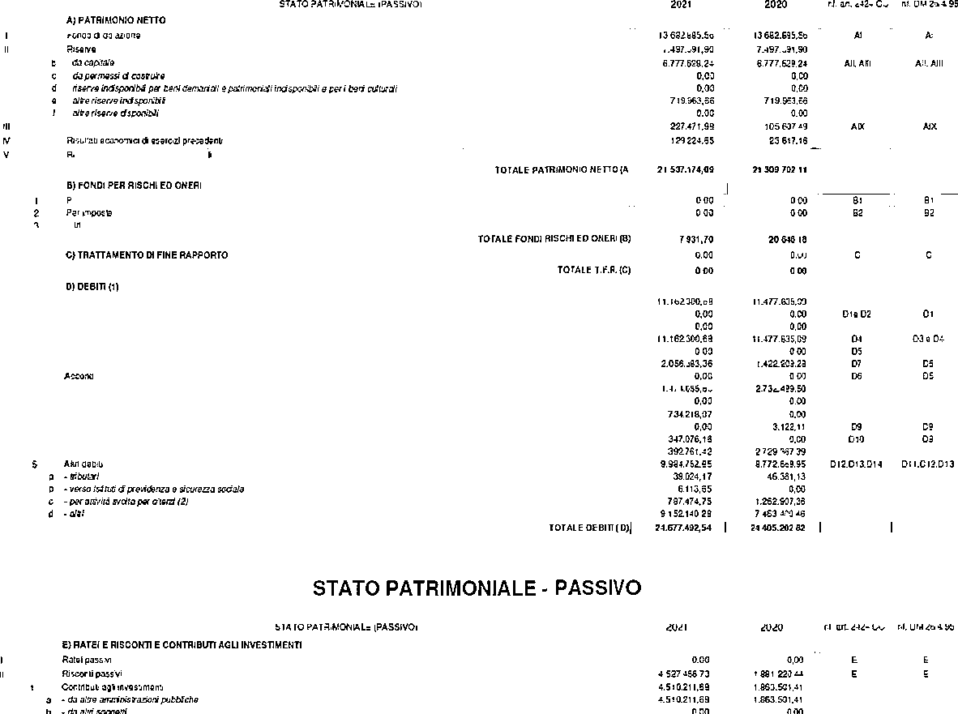

CONTO ECONOMICO

L‘Organo di revisione prende atto che l'ente ha predisposto la relazione della giunta in aderenza a quanto previsto dall'art. 231 del TUEL, secondo le modalità previste dall‘art.11, comma 6 del d.lgs.118/2011 e dal punto 13.1 del principio contabile all.411 e che la relazione è composta da a) il conto del bilancio relativo alla gestione finanziaria e i relativi fiepiloghi, b) il quadro generale riassuntivo, c) la verifica degli equilibri, d) il conto economico, ej lo stato patrimoniale. Nella relazione sono illustrati, i criteri di valutazione utilizzati, la gestione dell'ente nonchó i fatti di rilievo verifìcatisi dopo la chiusura dell’esercizio.
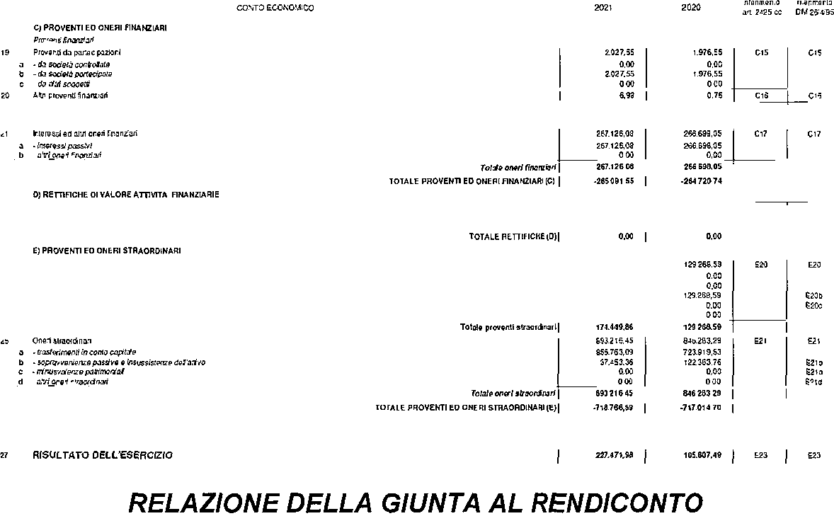
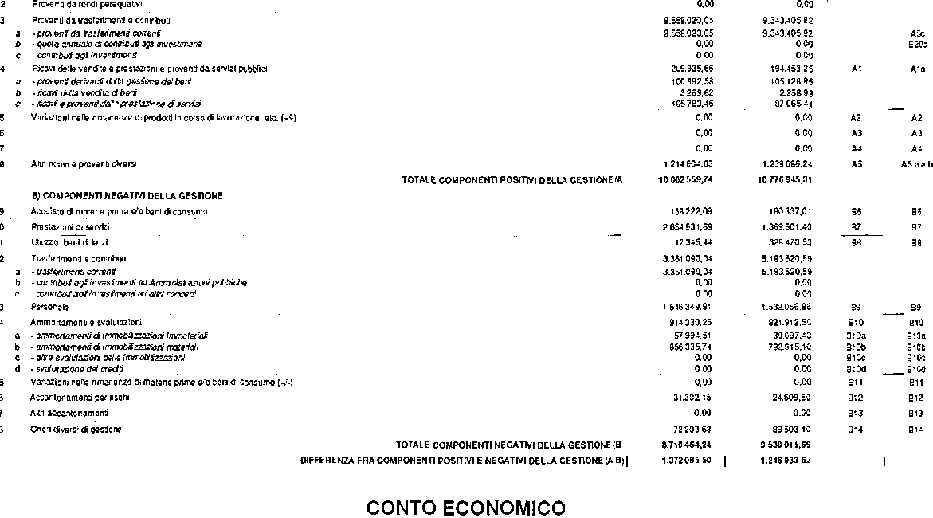
CONCLUSIONI
Tenuto conto di tutto quanto esposto, rilevato e proposto si attesta la corrispondenza del rendiconto alle risultanze della gestione e si esprime giudizio positivo per l'appfovazione del rendiconto dell’esercizio finanziario 2021, sulla base della documentazione fornita daII‘Ente di natura contabile, amministrativa e finanziaria.
L’ORGANO DÌ REVISIONE
DOTT. DANIELE QUINTO

